1ER TRIMESTRE -18
 | REGISTRO PÚBLICO DE PETICIONES, QUEJAS, RECLAMOS, SUGERENCIAS Y DENUNCIAS.

UNIDAD COORDINADORA DE ATENCIÓN CIUDADANA DEL CONGRESO DE LA REPÚBLICA - UAC DEL 20 AL 31 DE DICIEMBRE DE 2017 Y PRIMER TRIMESTRE 2018

 | Recepcionadas por la UAC |  |  | Infomación adicional

 | Petición | 1,126 |  | Recepcionadas no PQRSD | 234
 | Queja | 0 |  | Suministro de información abonados | 170
 | Reclamo | 0 |  | TOTAL | 404
 | Sugerencia | 1
 | Denuncias | 0
 | Asuntos Judiciales | 1 |  | Atendidos por la UAC | 1,126
 | Solicitud de Apoyo | 24 |  | Trasladadas al interior del Congreso desde la UAC | 196
 | TOTAL | 1,152 |  | Trasladadas a otras instituciones desde la UAC | 94
 |  |  |  | TOTAL | 1,416
 | Recepcionadas por la Unidad Correspondencia

 | Petición | 156
 | Queja
 | Reclamo
 | Denuncia |  |  | TOTAL RECEPCIONADAS | 1,712
 | Opinión/Sugerencia
 | TOTAL | 156
 | PQRSD UAC + PQRSD UC= | 1,308

Comparativo PQRSD atendidas desde la UAC y al interior del Congreso

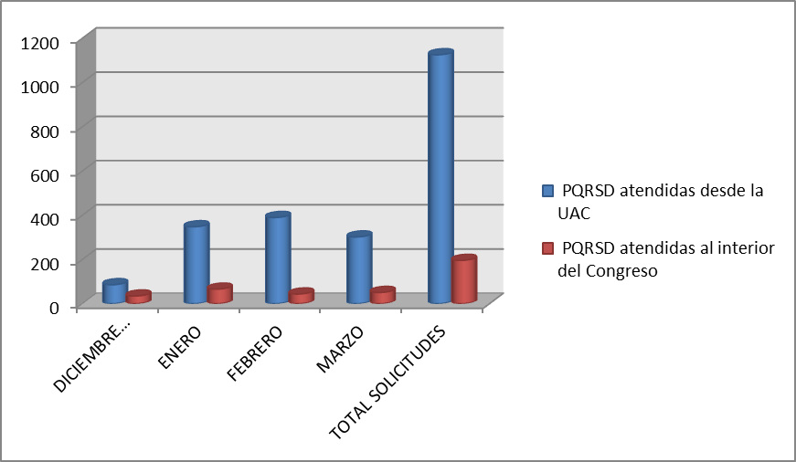

Como puede observarse en la gráfica el mayor volumen de PQRSD se recepcionan a tráves de los medios atendidos por la UAC y se contestan en la Unidad (1,126) mientrás que un volumen mucho menor se trasladan a las dependencias del Congreso (196) y a otras entidades (94), según la competencia . Son los medios más utilizados el telefóno (línea nacional gratuita y fijos Bogotá) y el correo electrónico.

 | PQRSD CONTESTADOS DESDE LA UNIDAD DE ATENCIÓN CIUDADANA DEL CONGRESO
 | No. RADICADO ENTRADA | FECHA RADICACIÓN | No. RADICADO RESPUESTA | FECHA RESPUESTA | TIEMPO DE RESPUESTA
 | 5733 | 2017-12-21 | UAC-CS-7541-2017 | 2017-12-21 | 0
 | 5734 | 2017-12-21 | UAC-CS-7542-2017 | 2017-12-21 | 0
 | 5781 | 2017-12-20 | UAC-CS-7614-2017 | 2017-12-20 | 0
 | 5782 | 2017-12-20 | UAC-CS-7615-2017 | 2017-12-20 | 0
 | 5783 | 2017-12-20 | UAC-CS-7616-2017 | 2017-12-20 | 0
 | 5784 | 2017-12-20 | UAC-CS-7619-2017 | 2017-12-20 | 0
 | 5785 | 2017-12-20 | UAC-CS-7622-2017 | 2017-12-20 | 0
 | 5786 | 2017-12-20 | UAC-CS-7620-2017 | 2017-12-20 | 0
 | 5787 | 2017-12-20 | UAC-CS-7624-2017 | 2017-12-21 | 0
 | 5788 | 2017-12-20 | UAC-CS-7626-2017 | 2017-12-21 | 1
 | 5789 | 2017-12-20 | UAC-CS-7628-2017 | 2017-12-21 | 1
 | 5791 | 2017-12-21 | UAC-CS-7633-2017 | 2017-12-21 | 0
 | 5792 | 2017-12-21 | UAC-CS-7634-2017 | 2017-12-21 | 0
 | 5795 | 2017-12-22 | UAC-CS-7635-2017 | 2017-12-21 | 0
 | 5796 | 2017-12-21 | UAC-CS-7637-2017 | 2017-12-21 | 0
 | 5797 | 2017-12-21 | UAC-CS-7659-2017 | 2017-12-21 | 0
 | 5798 | 2017-12-21 | UAC-CS-7661-2017 | 2017-12-21 | 0
 | 5799 | 2017-12-21 | UAC-CS-7663-2017 | 2017-12-21 | 0
 | 5800 | 2017-12-21 | UAC-CS-7664-2017 | 2017-12-21 | 0
 | 5801 | 2017-12-21 | UAC-CS-7666-2017 | 2017-12-21 | 0
 | 5802 | 2017-12-21 | UAC-CS-7637-2017 | 2017-12-21 | 0
 | 5803 | 2017-12-21 | UAC-CS-7638-2017 | 2017-12-21 | 0
 | 5804 | 2017-12-21 | UAC-CS-7640-2017 | 2017-12-21 | 0
 | 5805 | 2017-12-22 | UAC-CS-7642-2017 | 2017-12-22 | 0
 | 5806 | 2017-12-22 | UAC-CS-7643-2017 | 2017-12-22 | 0
 | 5809 | 2017-12-21 | UAC-CS-7543-2017 | 2017-12-21 | 0
 | 5810 | 2017-12-21 | UAC-CS-7544-2017 | 2017-12-21 | 0
 | 5811 | 2017-12-21 | UAC-CS-7545-2017 | 2017-12-21 | 0
 | 5813 | 2017-12-20 | UAC-CS-7659-2017 | 2017-12-21 | 1
 | 5815 | 2017-12-20 | UAC-CS-7660-2017 | 2017-12-20 | 1
 | 5816 | 2017-12-20 | UAC-CS-7549-2017 | 2017-12-21 | 1
 | 5817 | 2017-12-26 | UAC-CS-7781-2017 | 2017-12-26 | 0
 | 5818 | 2017-12-21 | UAC-CS-7669-2017 | 2017-12-21 | 0
 | 5819 | 2017-12-21 | UAC-CS-7670-2017 | 2017-12-21 | 0
 | 5820 | 2017-12-22 | UAC-CS-7671-2017 | 2017-12-22 | 0
 | 5821 | 2017-12-22 | UAC-CS-7672-2017 | 2017-12-22 | 0
 | 5823 | 2017-12-22 | UAC-CS-7676-2017 | 2017-12-22 | 0
 | 5824 | 2017-12-22 | UAC-CS-7677-2017 | 2017-12-22 | 0
 | 5825 | 2017-12-22 | UAC-CS-7678-2017 | 2017-12-22 | 0
 | 5826 | 2017-12-22 | UAC-CS-7652-2017 | 2017-12-22 | 0
 | 5827 | 2017-12-22 | UAC-CS-7654-2017 | 2017-12-22 | 0
 | 5828 | 2017-12-22 | UAC-CS-7656-2017 | 2017-12-22 | 0
 | 5829 | 2017-12-22 | UAC-CS-7680-2017 | 2017-12-22 | 0
 | 5830 | 2017-12-22 | UAC-CS-7679-2017 | 2017-12-22 | 0
 | 5831 | 2017-12-22 | UAC-CS-7680-2017 | 2017-12-22 | 0
 | 5832 | 2017-12-21 | UAC-CS-7685-2017 | 2017-12-21 | 0
 | 5833 | 2017-12-22 | UAC-CS-7688-2017 | 2017-12-22 | 0
 | 5834 | 2017-12-22 | UAC-CS-7687-2017 | 2017-12-22 | 0
 | 5835 | 2017-12-22 | UAC-CS-7889-2017 | 2017-12-22 | 0
 | 5836 | 2017-12-22 | UAC-CS-7891-2017 | 2017-12-22 | 0
 | 5837 | 2017-12-22 | UAC-CS-7892-2017 | 2017-12-22 | 0
 | 5838 | 2017-12-22 | UAC-CS-7893-2017 | 2017-12-22 | 0
 | 5839 | 2017-12-22 | UAC-CS-7895-2017 | 2017-12-22 | 0
 | 5840 | 2017-12-22 | UAC-CS-7897-2017 | 2017-12-22 | 0
 | 5841 | 2017-12-22 | UAC-CS-7898-2017 | 2017-12-22 | 0
 | 5842 | 2017-12-26 | UAC-CS-7690-2017 | 2017-12-26 | 0
 | 5843 | 2017-12-26 | UAC-CS-7694-2017 | 2017-12-26 | 0
 | 5844 | 2017-12-26 | UAC-CS-7697-2017 | 2017-12-26 | 0
 | 5845 | 2017-12-26 | UAC-CS-7698-2017 | 2017-12-26 | 0
 | 5848 | 2017-12-21 | UAC-CS-7779-2017 | 2017-12-21 | 0
 | 5849 | 2017-12-21 | UAC-CS-7780-2017 | 2017-12-21 | 0
 | 5850 | 2017-12-26 | UAC-CS-7700-2017 | 2017-12-26 | 0
 | 5851 | 2017-12-26 | UAC-CS-7702-2017 | 2017-12-26 | 0
 | 5852 | 2017-12-26 | UAC-CS-7704-2017 | 2017-12-26 | 0
 | 5853 | 2017-12-26 | UAC-CS-7705-2017 | 2017-12-26 | 0
 | 5854 | 2017-12-26 | UAC-CS-7706-2017 | 2017-12-26 | 0
 | 5855 | 2017-12-27 | UAC-CS-7708-2017 | 2017-12-27 | 0
 | 5856 | 2017-12-27 | UAC-CS-7710-2017 | 2017-12-27 | 0
 | 5858 | 2017-12-27 | UAC-CS-7713-2017 | 2017-12-27 | 0
 | 5859 | 2017-12-27 | UAC-CS-7714-2017 | 2017-12-27 | 0
 | 5860 | 2017-12-27 | UAC-CS-7716-2017 | 2017-12-27 | 0
 | 5861 | 2017-12-27 | UAC-CS-7717-2017 | 2017-12-27 | 0
 | 5862 | 2017-12-27 | UAC-CS-7719-2017 | 2017-12-27 | 0
 | 5863 | 2017-12-27 | UAC-CS-7721-2017 | 2017-12-27 | 0
 | 5864 | 2017-12-27 | UAC-CS-7723-2017 | 2017-12-27 | 0
 | 5865 | 2017-12-27 | UAC-CS-7725-2017 | 2017-12-27 | 0
 | 5866 | 2017-12-27 | UAC-CS-7727-2017 | 2017-12-27 | 0
 | 5867 | 2017-12-27 | UAC-CS-7730-2017 | 2017-12-27 | 0
 | 5869 | 2017-12-27 | UAC-CS-7783-2017 | 2017-12-27 | 0
 | 5870 | 2017-12-28 | UAC-CS-7784-2017 | 2017-12-28 | 0
 | 5871 | 2017-12-29 | UAC-CS-7731-2017 | 2017-12-29 | 0
 | 5872 | 2017-12-29 | UAC-CS-7733-2017 | 2017-12-29 | 0
 | 5873 | 2017-12-29 | UAC-CS-7734-2017 | 2017-12-29 | 0
 | 5880 | 2017-12-29 | UAC-CS-7742-2017 | 2017-12-29 | 0
 | 5881 | 2017-12-29 | UAC-CS-7744-2017 | 2017-12-29 | 0
 | 5882 | 2017-12-27 | UAC-CS-7745-2017 | 2018-01-15 | 12
 | 0001 | 2018-01-02 | UAC-CS-0002-2018 | 2018-01-03 | 1
 | 0002 | 2018-01-02 | UAC-CS-0003-2018 | 2017-01-03 | 1
 | 0003 | 2018-01-02 | UAC-CS-0005-2018 | 2018-01-03 | 1
 | 0004 | 2018-01-02 | UAC-CS-0006-2018 | 2018-01-03 | 1
 | 0005 | 2018-01-02 | UAC-CS-0008-2018 | 2018-01-03 | 1
 | 0006 | 2018-01-02 | UAC-CS-0010-2018 | 2018-01-03 | 1
 | 0007 | 2018-01-02 | UAC-CS-0012-2018 | 2018-01-03 | 1
 | 0008 | 2018-01-03 | UAC-CS-0013-2018 | 2018-01-04 | 1
 | 0009 | 2018-01-03 | UAC-CS-0014-2018 | 2018-01-04 | 1
 | 0010 | 2018-01-03 | UAC-CS-0015-2018 | 2018-01-04 | 1
 | 0011 | 2018-01-01 | UAC-CS-0016-2018 | 2018-01-04 | 3
 | 0012 | 2018-01-04 | UAC-CS-0017-2018 | 2018-01-05 | 1
 | 0013 | 2018-01-04 | UAC-CS-0019-2018 | 2018-01-05 | 1
 | 0014 | 2018-01-05 | UAC-CS-0021-2018 | 2018-01-05 | 0
...
 | PQRSD CONTESTADOS DESDE LA UNIDAD DE ATENCIÓN CIUDADANA DEL CONGRESO
 | 1126 | 2018-03-31 | UAC-CS-1477-2017 | 2018-04-02 | 0
 | 1132 | 2018-03-28 | UAC-CS-1462-2018 | 2018-04-02 | 0
 | 1135 | 2018-03-26 | UAC-CS-1396-2018 | 2018-04-02 | 0
 | 1136 | 2018-03-28 | UAC-CS-1465-2018 | 2018-04-02 | 0
 | 1138 | 2018-03-28 | UAC-CS-1472-2018 | 2018-04-02 | 0
 | 1145 | 2018-03-26 | UAC-CS-1470-2018 | 2018-04-02 | 0
 | 1146 | 2018-03-28 | UAC-CS-1483-2018 | 2018-04-03 | 1
 | 1149 | 2018-03-26 | UAC-CS-1471-2018 | 2018-04-03 | 1

 | 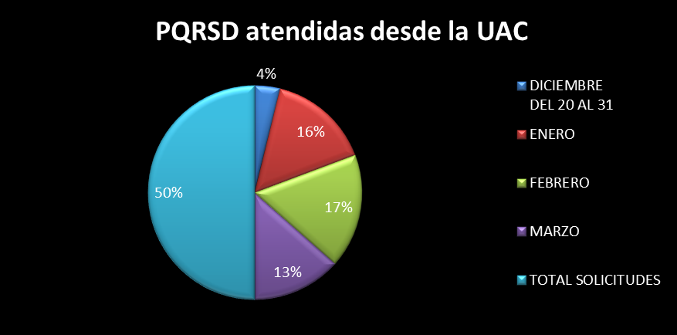
PQRSD - TRASLADADOS A DEPENDENCIAS DE SENADO Y CÁMARA
No. RADICADO ENTRADA | FECHA RADICACIÓN | No. RADICADO TRASLADO | FECHA TRASLADO | TIEMPO DE TRASLADO | No. RADICADO RESPUESTA | FECHA RESPUESTA | TIEMPO DE RESPUESTA
5784 | 2017-12-20 | UAC-CS-7618-2017 | 2018-01-04 | 0 | N.R | N.R | N.R
5785 | 2017-12-20 | UAC-CS-7621-2017 | 2018-01-04 | 0 | N.A | N.A | N.A
5787 | 2017-12-21 | UAC-CS-7623-2017 | 2018-01-04 | 0 | PRE-CS-4210-2017 | 2017-12-22 | 2
5788 | 2017-12-21 | UAC-CS-7625-2017 | 2018-01-04 | 1 | PRE-CS-4208-2017 | 2017-12-22 | 2
5789 | 2017-12-21 | UAC-CS-7627-2017 | 2018-01-04 | 1 | N.A | N.A | N.A
5816 | 2017-12-21 | UAC-CS-7548-2017 | 2018-01-04 | 1 | N.R | N.R | N.R
5791 | 2017-12-21 | UAC-CS-7632-2017 | 2018-01-09 | 0 | N.R | N.R | N.R
5796 | 2017-12-21 | UAC-CS-7636-2017 | 2018-01-09 | 0 | N.R | N.R | N.R
...
1110 | 2018-03-26 | UAC-CS-1394-2018 | 2018-04-02 | 0 | N.R | N.R | N.R
1117 | 2018-03-24 | UAC-CS-1451-2017 | 2018-04-02 | 0 | N.R | N.R | N.R
1120 | 2018-03-27 | UAC-CS-1455-2018 | 2018-04-02 | 0 | N.R | N.R | N.R
1125 | 2018-03-27 | UAC-CS-1461-2017 | 2018-04-02 | 0 | N.R | N.R | N.R
1127 | 2018-03-31 | UAC-CS-1479-2017 | 2018-04-02 | 0 | P1.1-01764 | 2018-04-13 | 9
1137 | 2018-03-26 | UAC-CS-1466-2018 | 2018-04-02 | 0 | N.R | N.R | N.R
1143 | 2018-03-26 | UAC-CS-1468-2018 | 2018-04-02 | 0 | N.R | N.R | N.R
1147 | 2018-03-28 | UAC-CS-1484-2018 | 2018-04-03 | 1 | N.R | N.R | N.R

 | 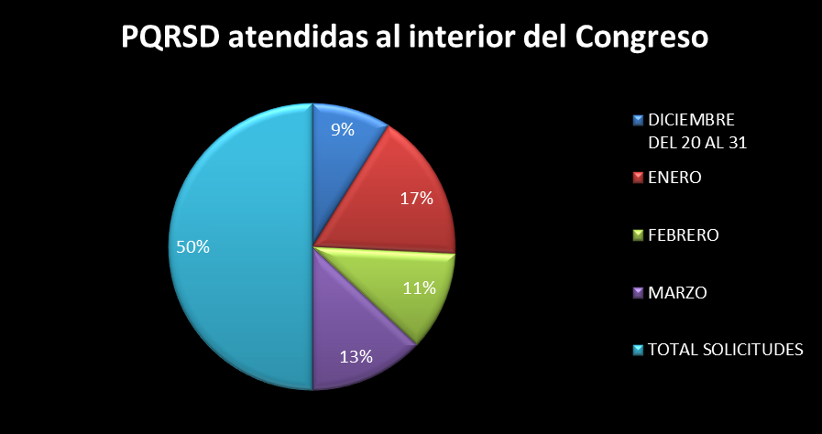
 | PQRSD TRASLADADOS A OTRAS ENTIDADES
 | No. RADICADO ENTRADA | FECHA RADICACIÓN | No. RADICADO TRASLADO | FECHA TRASLADO | TIEMPO DE TRASLADO/RESPUESTA
 | 5813 | 2017-12-20 | UAC-CS-7658-2017 | 2017-12-21 | 1
 | 5797 | 2017-12-21 | UAC-CS-7658-2017 | 2017-12-21 | 0
 | 5798 | 2017-12-21 | UAC-CS-7660-2017 | 2017-12-21 | 0
 | 5827 | 2017-12-22 | UAC-CS-7653-2017 | 2017-12-22 | 0
 | 5835 | 2017-12-22 | UAC-CS-7890-2017 | 2017-12-22 | 0
 | 5850 | 2017-12-26 | UAC-CS-7657-2017 | 2017-12-26 | 0
 | 5852 | 2017-12-26 | UAC-CS-7703-2017 | 2017-12-26 | 0
 | 5860 | 2017-12-27 | UAC-CS-7715-2017 | 2017-12-27 | 0
...

